手順
EC2インスタンスタイプ変更手順書

【作業概要説明】
本手順はEC2インスタンスタイプの変更を実施する手順である。

【操作対象】
AWSコンソール、Windows Server 2019

【操作担当者】
ISIDサービスデスク担当者

【作業端末】
本番・研修・開発環境：AWSコンソール管理端末

番号 | 操作項目 | 操作方法 | 確認方法 | チェック | 開始時間 | 終了時間 | 作業担当者 | 作業確認者 | 備考
1 | 端末ログイン | ■本番・研修・開発環境 AWSコンソール管理端末→AWSコンソール ＃作業用のロールはAWS管理コンソールの「保守運用用アカウント」を利用する。 | 左記ログインにおいてエラーが発生しないこと。 | □
2 | AWSコンソールからEC2サービスを開く | AWSコンソール検索窓に「EC2」と入力し、EC2画面を開く。 | - | □
3 | 対象EC2インスタンスの停止 | インスタンスの停止が必要なため、変更対象となるEC2インスタンス（バッチサーバ/WebAPサーバ）によって、以下の手順書を参照し、停止手順を実施する。 以下の順番で手順を実施する。 1.IIS停止、起動手順書 ※WebAPサーバのみ実施。 2.OS停止、起動手順書 3.EC2停止、起動手順書 | 対象のEC2インスタンスが正常に停止されたことを確認する。 ※各行毎のEC2インスタンス情報は以下のファイルを参照のこと。 横浜銀行： 別紙_運用手順書用サービス設定値一覧_横浜銀行.xlsx EC2シート 東日本銀行 別紙_運用手順書用サービス設定値一覧_東日本銀行.xlsx EC2シート | □
4 | EC2インスタンス選択 | EC2画面から変更対象のインスタンスを選択する。 | 変更対象のインスタンスが正しいことを確認する。
5 | 作業前のAMI取得 | インスタンスタイプ変更前に作業対象EC2インスタンスのAMIを取得する。 AMI取得方法は以下の手順書を参照する。 ・AMI取得手順書.xlsx | -
6 | EC2インスタンスタイプの変更-1 | 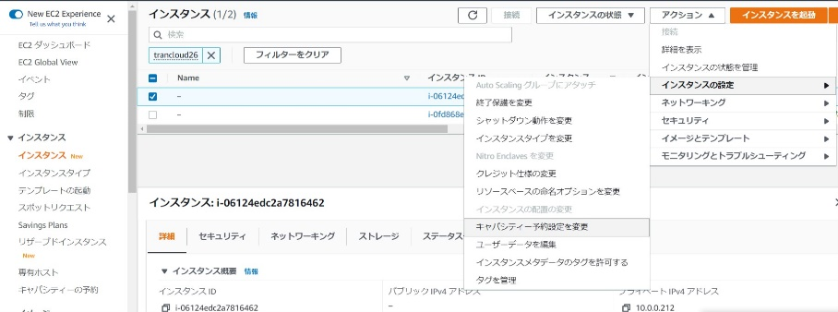 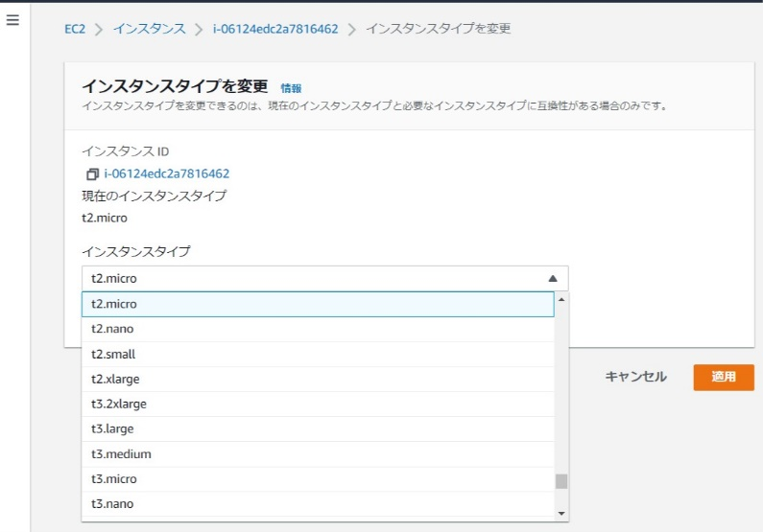 「アクション」から【インスタンスの設定】 - 【インスタンスタイプの変更】を選択する。 変更するインスタンスタイプを選択し、「適用」を押す。 | インスタンス画面からインスタンスタイプが変更後のものに変更されていることを確認する。 | □
7 | 作業後のAMI取得 | インスタンスタイプ変更後に作業対象EC2インスタンスのAMIを取得する。 AMI取得方法は以下の手順書を参照する。 ・AMI取得手順書.xlsx | - | □
8 | 対象EC2インスタンスの起動 | 「インスタンスの状態」から【インスタンスの起動】を選択する。 起動するEC2インスタンス（バッチサーバ/WebAPサーバ）によって、以下の手順書を参照し、起動手順を実施する。 以下の順番で手順を実施する。 1.EC2停止、起動手順書 2.OS停止、起動手順書 3.IIS停止、起動手順書 ※WebAPサーバのみ実施。 | 対象のEC2インスタンスが変更後のインスタンスタイプで起動していることを確認する。 | □
9 | 同作業の繰り返し | 3から6の作業を対象サーバによってインスタンス数分実施する。 バッチサーバが対象の場合：２インスタンス WebAPサーバが対象の場合：４インスタンス | - | □
10 | AWSコンソールの終了 端末ログオフ | ブラウザを閉じてAWSコンソールを終了し、各環境ごと以下の手順を実施する。 ■本番・研修・開発環境 AWSコンソール管理端末からログオフを実施する。 | AWSコンソールの終了および、AWSコンソール管理端末からのログオフを確認する。 | □

